关系图
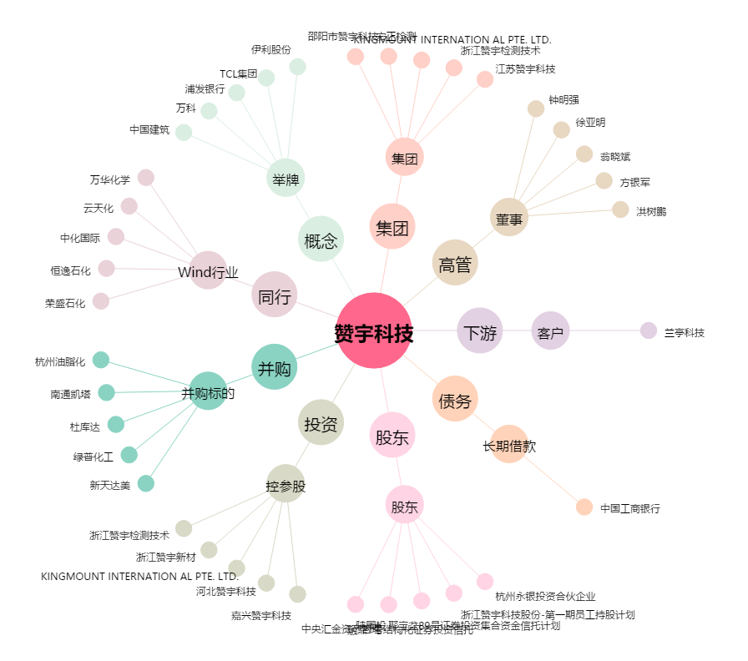
赞宇科技[002637.SZ] - 关系概览图

